tuần 7 tháng 10,2025 chung
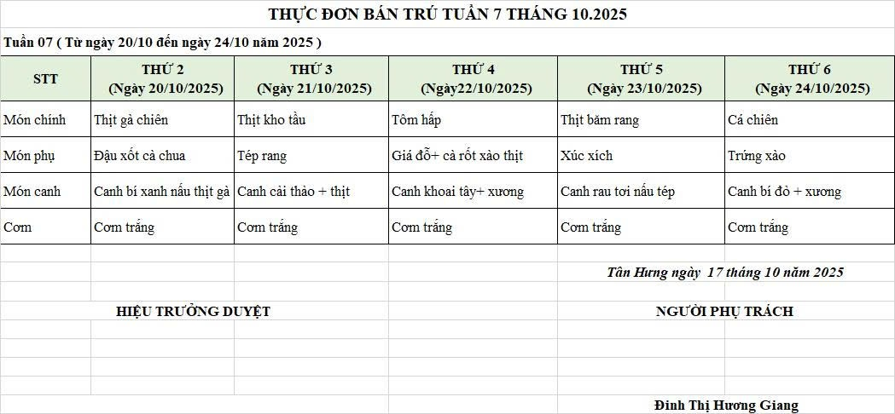
CÔNG TY TNHH THỰC PHẨM MẠNH YẾN |  |  |  |  | CỘNG HÒA XÃ HỘI CHỦ NGHĨA VIỆT NAM
Đ/c: 91 Yết Kiêu - P.Tân Hưng - TP Hải Phòng |  |  |  |  | Độc Lập - Tự Do - Hạnh Phúc
SĐT: 0374.116.906 - Ms Yến

THỰC ĐƠN BÁN TRÚ TUẦN NĂM HỌC 2025 - 2026
Tuần 07 tháng 10 năm học 2025-2026
Tuần 07 ( Từ ngày 20/10 đến ngày 24/10 năm 2025 )
Thứ/ngày | STT | Món ăn | Diễn giải | Định lượng(gr) | Đơn giá | Thành Tiền | Chi phí phụ |  | TỔNG
Thứ 2/20-10 | 1 | Thịt gà chiên | Thịt gà bỏ cđcc | 90 | 87,000 | 7,830 | Chất đốt | 1,000
 | 2 | Đậu xốt cà chua | Đậu phụ | 50 | 32,000 | 1,600 | Nhân công | 2,000
 |  |  | Cà chua | 20 | 20,000 | 400 | Thuế | 1,482
 | 3 | Canh bí xanh nấu gà | Bí xanh | 60 | 18,000 | 1,080 | Khấu hao | 300
 |  |  | Thịt gà | 12 | 87,000 | 1,044
 | 4 | Cơm trắng | Gạo tẻ | 110 | 19,000 | 2,090
 | 5 |  | Rau thơm | 4.98 | 35,000 | 174
 | 6 |  | Gia vị các loại | 10 | 100,000 | 1,000
 |  | Tổng |  |  |  | 15,218 |  | 4,782 | 20,000
Thứ/ngày | STT | Món ăn | Diễn giải | Định lượng(gr) | Đơn giá | Thành Tiền | Chi phí phụ |  | TỔNG | Tân Hưng ngày 10 tháng 10 năm 2025
Thứ 3/ 21-10 | 1 | Thịt kho tầu | Thịt lợn sấn mông vai | 64 | 125,000 | 8,000 | Chất đốt | 1,000
 | 2 | Tép rang | Tép rang | 17 | 155,000 | 2,635 | Nhân công | 2,000
 | 3 | Canh cải thảo nấu thịt | Cải thảo | 40 | 18,000 | 720 | Thuế | 1,482
 |  |  | Thịt nạc xay | 5 | 125,000 | 625 | Khấu hao | 300
 | 4 | Cơm trắng | Gạo tẻ | 110 | 19,000 | 2,090
 | 5 |  | Rau thơm | 4.24 | 35,000 | 148
 | 6 |  | Gia vị các loại | 10 | 100,000 | 1,000
 |  | Tổng |  |  |  | 15,218 |  | 4,782 | 20,000
Thứ/ngày | STT | Món ăn | Diễn giải | Định lượng(gr) | Đơn giá | Thành Tiền | Chi phí phụ |  | TỔNG
Thứ 4/22-10 | 1 | Tôm hấp | Tôm hấp | 34 | 200,000 | 6,800 | Chất đốt | 1,000
 | 2 | Giá đỗ cà rốt xào thịt | Giá đỗ cà rốt | 50 | 18,000 | 900 | Nhân công | 2,000
 |  |  | Thịt nạc | 15 | 125,000 | 1,875 | Thuế | 1,482
 | 3 | Canh khoai tây cà rốt nấu xương | Khoai tây cà rốt | 50 | 18,000 | 900 | Khấu hao | 300
 |  |  | Xương lợn | 16 | 85,000 | 1,360
 | 4 | Cơm trắng | Gạo tẻ | 110 | 19,000 | 2,090
 | 5 |  | Rau thơm | 8.36 | 35,000 | 293
 | 6 |  | Gia vị các loại | 10 | 100,000 | 1,000
 |  | Tổng |  |  |  | 15,218 |  | 4,782 | 20,000
Thứ/ngày | STT | Món ăn | Diễn giải | Định lượng(gr) | Đơn giá | Thành Tiền | Chi phí phụ |  | TỔNG
Thứ 5/23-10 | 1 | Thịt băm rang | Thịt sấn mông vai | 65 | 125,000 | 8,125 | Chất đốt | 1,000
 | 2 | Xúc xích rán | Xúc xích CP | 27 | 100,000 | 2,700 | Nhân công | 2,000
 | 3 | Canh mồng tơi nấu tép | Mồng tơi | 30 | 18,000 | 540 | Thuế | 1,482
 |  |  | Tép đồng | 4 | 155,000 | 620 | Khấu hao | 300
 | 4 | Cơm trắng | Gạo tẻ | 110 | 19,000 | 2,090
 | 5 |  | Rau thơm | 4.08 | 35,000 | 143
 | 6 |  | Gia vị các loại | 10 | 100,000 | 1,000
 |  | Tổng |  |  |  | 15,218 |  | 4,782 | 20,000
Thứ/ngày | STT | Món ăn | Diễn giải | Định lượng(gr) | Đơn giá | Thành Tiền | Chi phí phụ |  | TỔNG
Thứ 6/24-10 | 1 | Cá chiên | Cá chiên | 67 | 125,000 | 8,375 | Chất đốt | 1,000
 | 2 | Trứng xào | Trứng vịt | 35 | 63,000 | 2,205 | Nhân công | 2,000
 | 3 | Canh bí đỏ nấu xương | Bí đỏ | 50 | 17,000 | 850 | Thuế | 1,482
 |  |  | Xương lợn | 7 | 85,000 | 595 | Khấu hao | 300
 | 4 | Cơm trắng | Gạo tẻ | 110 | 19,000 | 2,090
 | 5 |  | Rau thơm | 2.95 | 35,000 | 103
 | 6 |  | Gia vị các loại | 10 | 100,000 | 1,000
 |  | Tổng |  |  |  | 15,218 |  | 4,782 | 20,000

 |  | Hiệu Trưởng Duyệt |  |  |  |  | Người Lập Thực Đơn

 |  |  |  |  |  |  | Đinh Thị Hương Giang

 |  | Tổng tiền | 100,000
 |  | 5 ngày | 5
 |  | thành tiền 1 suất | 20,000

